关系图
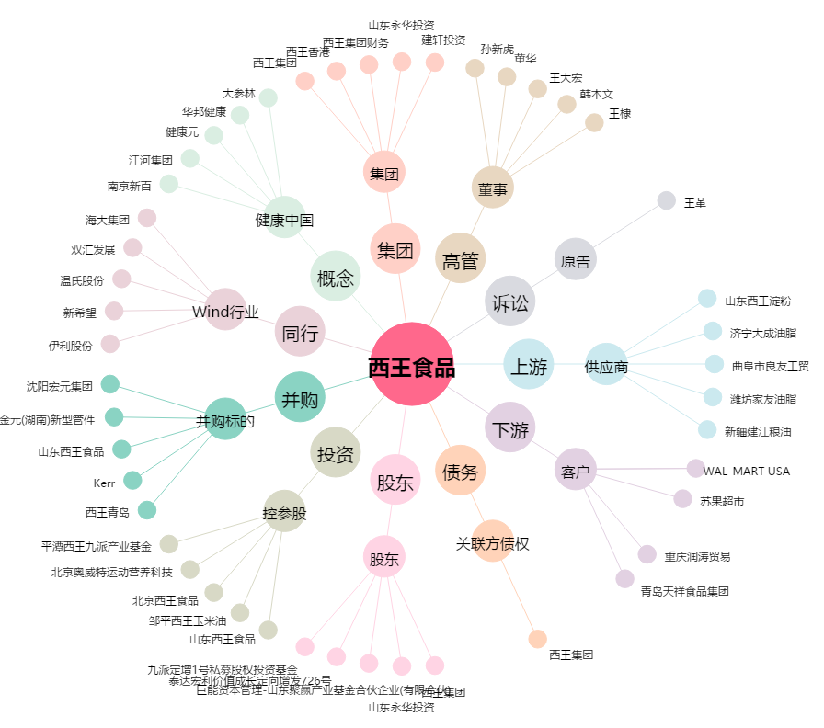
西王食品[000639.SZ] - 关系概览图

